lundi 01-02-2016
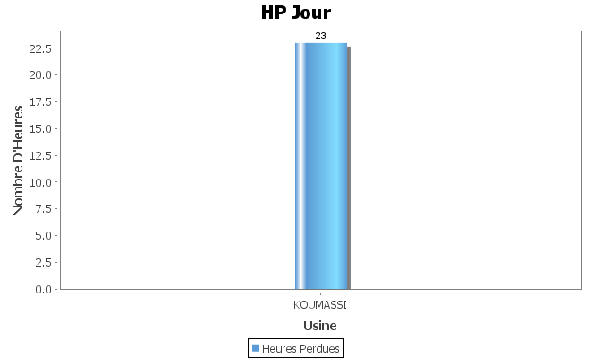
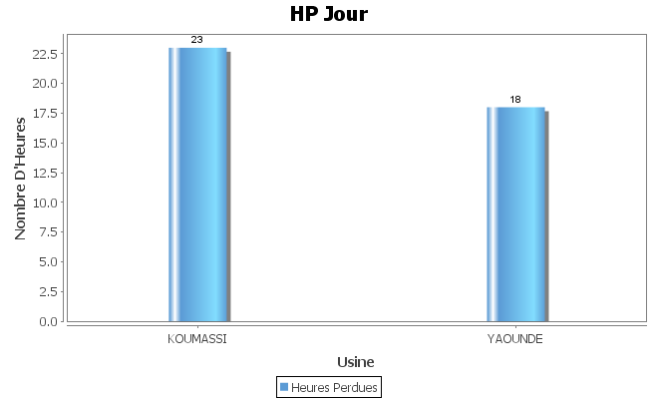
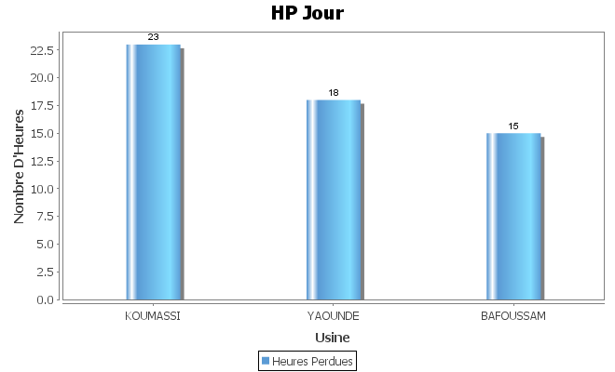
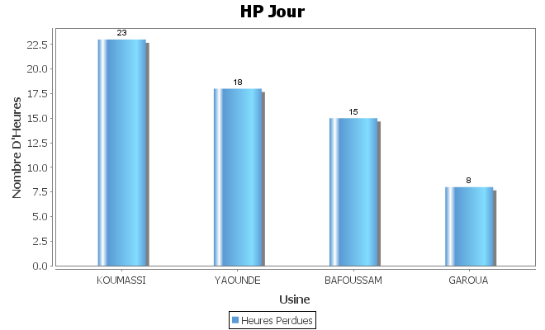
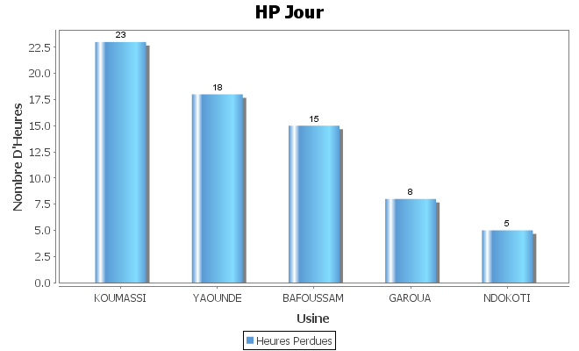
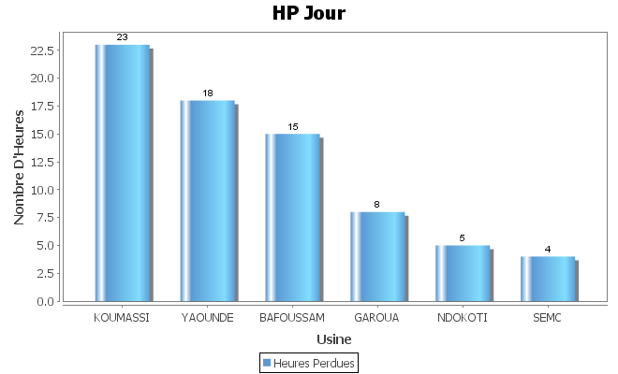
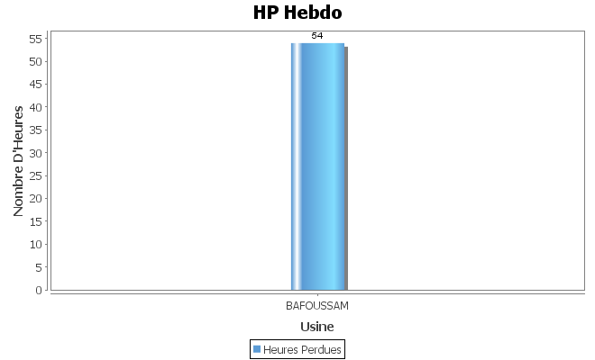
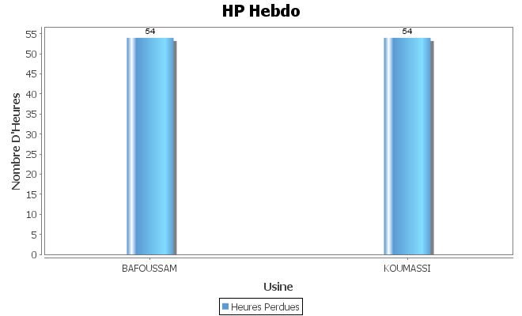
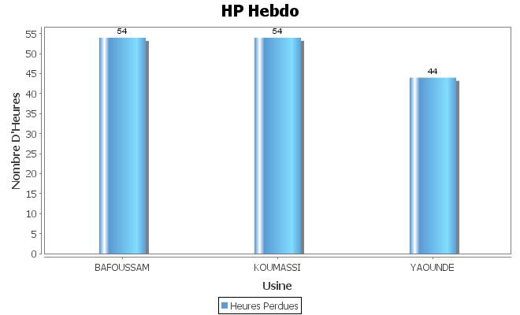
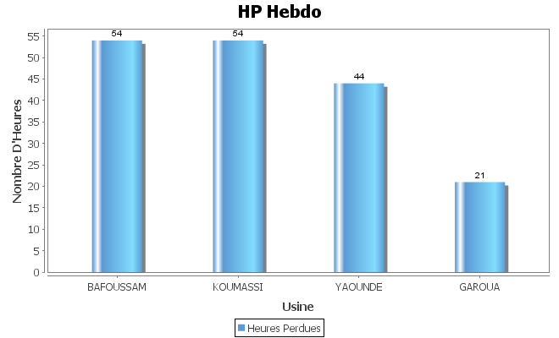
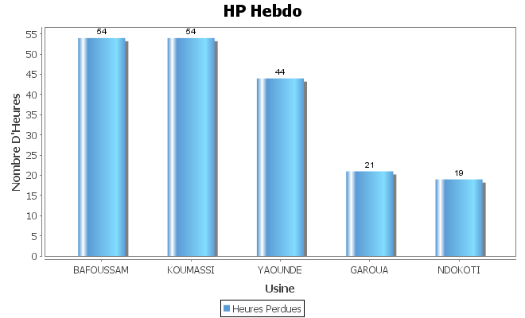
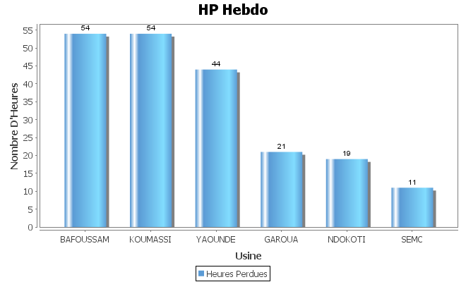
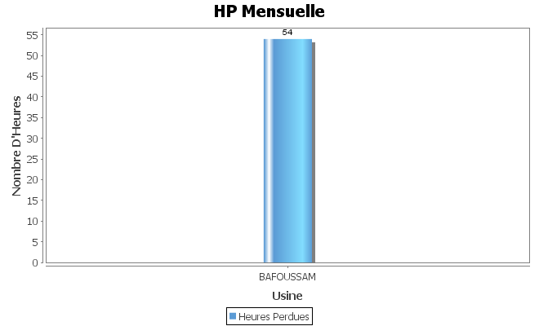
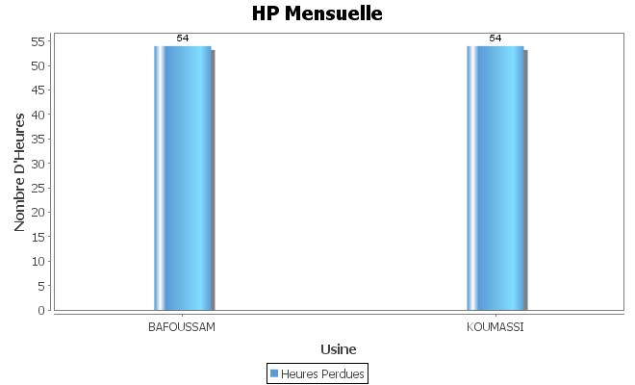
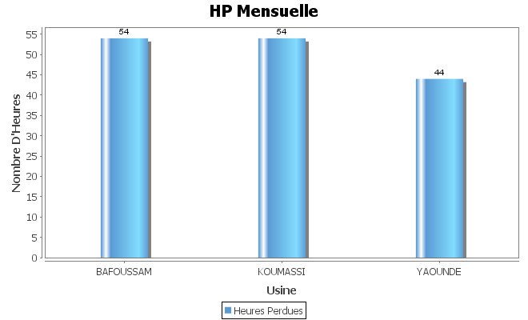
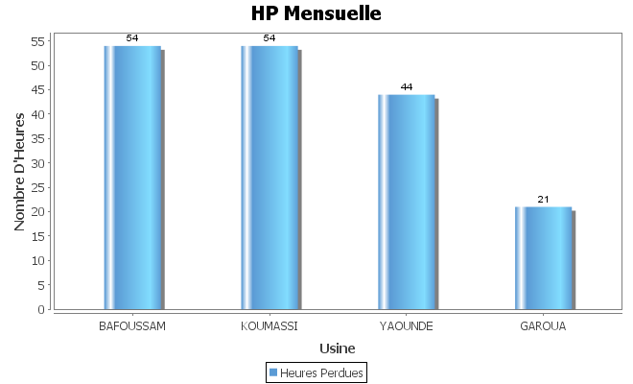

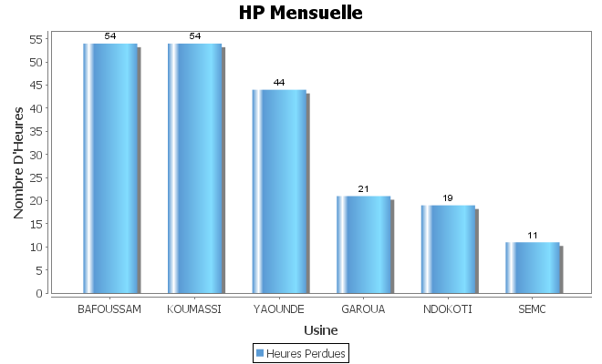
 | Classement des HP du lundi 01/02 |  |  |  |  | Classement des HP Hebdo a date |  |  |  |  | Classement des HP Mensuelle a date
 | HP JOUR | MOINS BON | HP MOINS BON | Cause Majeure |  | HP JOUR | MOINS BON | HP MOINS BON | Cause Majeure |  | HP JOUR | MOINS BON | HP MOINS BON | Cause Majeure
YAOUNDE | 18 | BG | 7 |  | YAOUNDE | 44 | CH6 | 12 |  | YAOUNDE | 44 | CH6 | 12
KOUMASSI | 23 | PET11 | 12 |  | KOUMASSI | 54 | PET11 | 33 |  | KOUMASSI | 54 | PET11 | 33
NDOKOTI | 5 | CH7 | 1 |  | NDOKOTI | 19 | CH8 | 5 |  | NDOKOTI | 19 | CH8 | 5
BAFOUSSAM | 15 | CH5 | 10 |  | BAFOUSSAM | 54 | CH5 | 30 |  | BAFOUSSAM | 54 | CH5 | 30
GAROUA | 8 | PET7 | 5 |  | GAROUA | 21 | PET7 | 12 |  | GAROUA | 21 | PET7 | 12
SEMC | 4 | PET2 | 6 |  | SEMC | 11 | PET2 | 18 |  | SEMC | 11 | PET2 | 18

mardi 02-02-2016

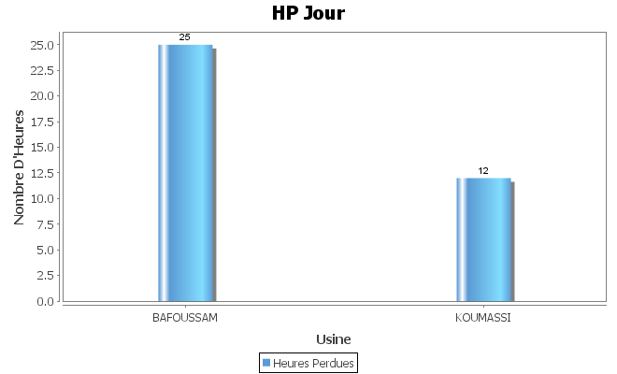
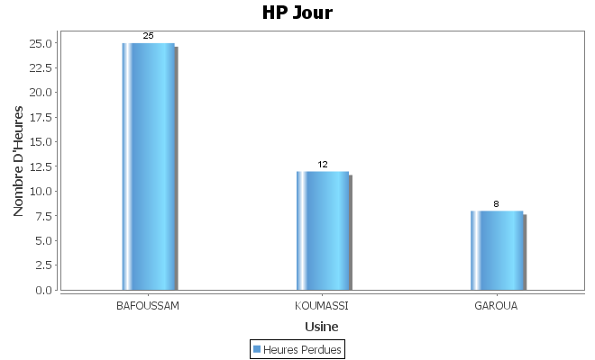
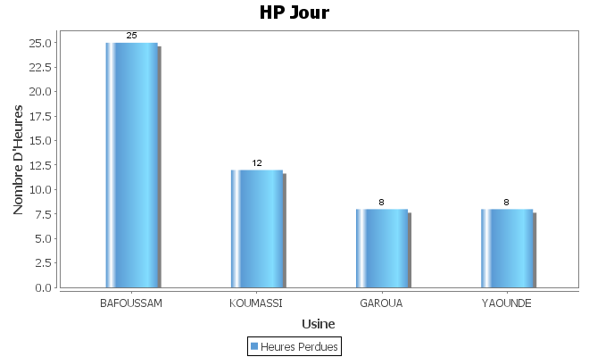
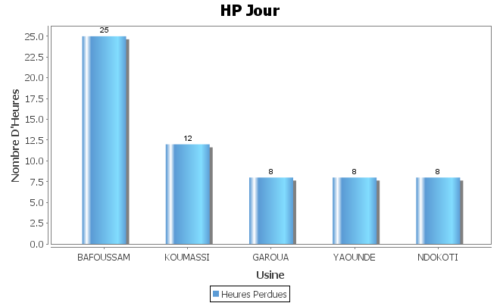
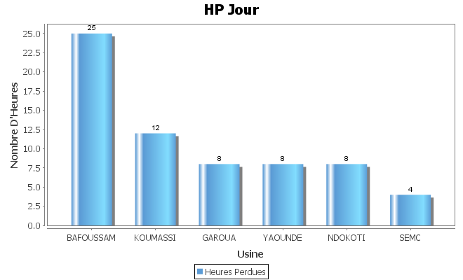
 | Classement des HP du mardi 02/02 |  |  |  |  | Classement des HP Hebdo a date |  |  |  |  | Classement des HP Mensuelle a date
 | HP JOUR | MOINS BON | HP MOINS BON | Cause Majeure |  | HP JOUR | MOINS BON | HP MOINS BON | Cause Majeure |  | HP JOUR | MOINS BON | HP MOINS BON | Cause Majeure
YAOUNDE | 8 | CH5 | 3 |  | YAOUNDE | 44 | CH6 | 12 |  | YAOUNDE | 44 | CH6 | 12
KOUMASSI | 12 | PET11 | 9 |  | KOUMASSI | 54 | PET11 | 33 |  | KOUMASSI | 54 | PET11 | 33
NDOKOTI | 8 | CH8 | 3 |  | NDOKOTI | 19 | CH8 | 5 |  | NDOKOTI | 19 | CH8 | 5
BAFOUSSAM | 25 | CH4 | 18 |  | BAFOUSSAM | 54 | CH5 | 30 |  | BAFOUSSAM | 54 | CH5 | 30
GAROUA | 8 | PET7 | 4 |  | GAROUA | 21 | PET7 | 12 |  | GAROUA | 21 | PET7 | 12
SEMC | 4 | PET2 | 7 |  | SEMC | 11 | PET2 | 18 |  | SEMC | 11 | PET2 | 18

mercredi 03-02-2016
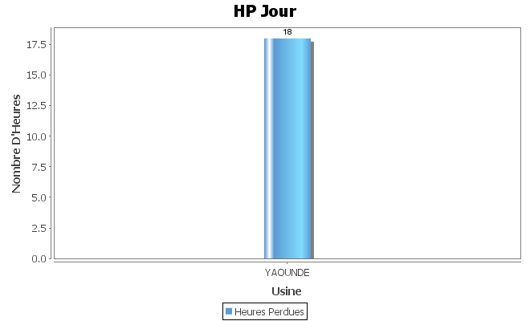
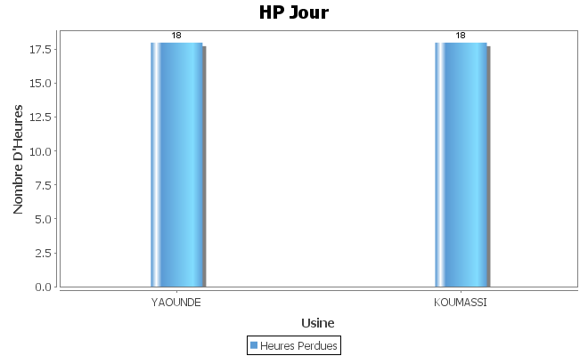
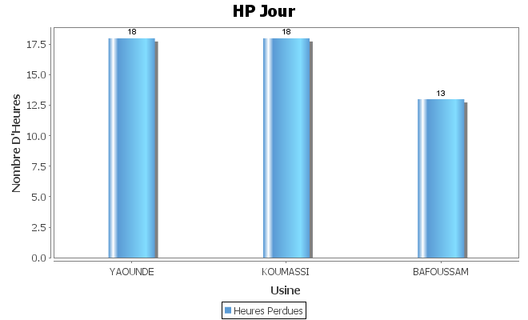
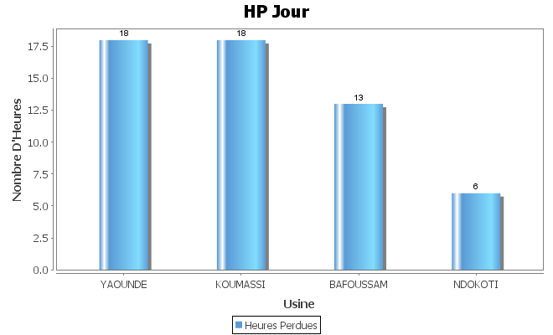
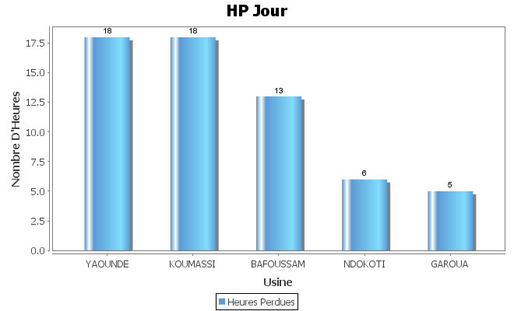
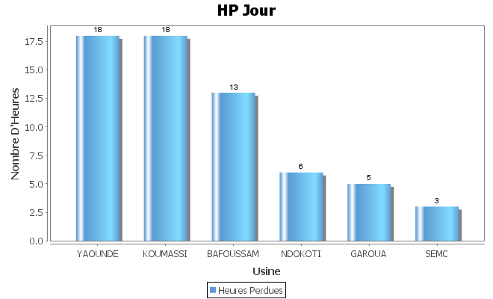
 | Classement des HP du mercredi 03/02 |  |  |  |  | Classement des HP Hebdo a date |  |  |  |  | Classement des HP Mensuelle a date
 | HP JOUR | MOINS BON | HP MOINS BON | Cause Majeure |  | HP JOUR | MOINS BON | HP MOINS BON | Cause Majeure |  | HP JOUR | MOINS BON | HP MOINS BON | Cause Majeure
YAOUNDE | 18 | CH6 | 8 |  | YAOUNDE | 44 | CH6 | 12 |  | YAOUNDE | 44 | CH6 | 12
KOUMASSI | 18 | PET11 | 11 |  | KOUMASSI | 54 | PET11 | 33 |  | KOUMASSI | 54 | PET11 | 33
NDOKOTI | 6 | CH8 | 2 |  | NDOKOTI | 19 | CH8 | 5 |  | NDOKOTI | 19 | CH8 | 5
BAFOUSSAM | 13 | CH5 | 13 |  | BAFOUSSAM | 54 | CH5 | 30 |  | BAFOUSSAM | 54 | CH5 | 30
GAROUA | 5 | PET7 | 3 |  | GAROUA | 21 | PET7 | 12 |  | GAROUA | 21 | PET7 | 12
SEMC | 3 | PET2 | 5 |  | SEMC | 11 | PET2 | 18 |  | SEMC | 11 | PET2 | 18

